Ejercicio 1
La integral de manera Analitica ( resolviendo la integral) nos daria
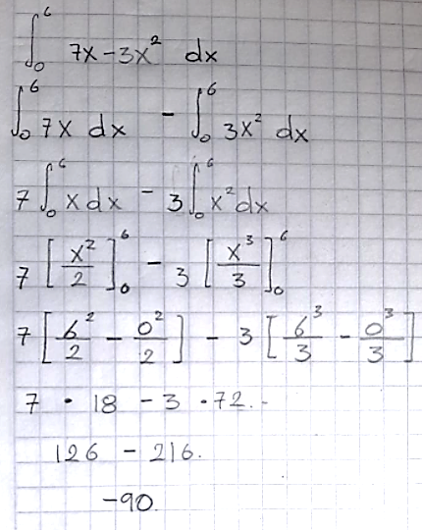

 |  | nivel 1 K=1 |  | nivel 2 k=2 |  | nivel 3 k=3 |  | nivel 4 k=4
j | n | I | regla del trapecio | I | regla de Romberg | I | regla de Romberg | I | regla de Romberg | Valor verdadero | Ea
1 | 1 | I11 | -198 | I12 | -90 | I13 | -90 | I14 | -90 | -90 | 0
2 | 2 | I21 | -117 | I22 | -90 | I23 | -90
3 | 4 | I31 | -96.75 | I32 | -90
4 | 8 | I41 | -91.6875

a | 0
b | 6

nivel K=1

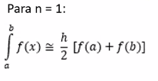

h | 6
F(a) | 0
F(b) | -66

 |  |  |  | n | x | F(x)
 |  |  |  | 0 | 0 | 0
 |  |  |  | 1 | 3 | -6
 |  |  |  | 2 | 6 | -66

$$∆x=\frac{h}{2}$$
 |  |  |  |  | ∆X | 3
 |  |  |  |  | ∑F(xi) | -6

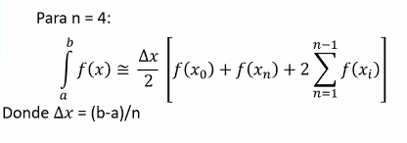
 |  |  |  | n | x | F(x)
 |  |  |  | 0 | 0 | 0
 |  |  |  | 1 | 1.5 | 3.75
 |  |  |  | 2 | 3 | -6
 |  |  |  | 3 | 4.5 | -29.25
 |  |  |  | 4 | 6 | -66
$$∆x=\frac{h}{4}$$
 |  |  |  |  | ∆X | 1.5
 |  |  |  |  | ∑F(xi) | -31.5

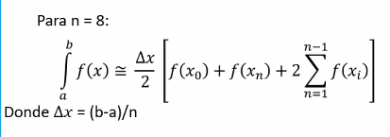
 |  |  |  | n | x | F(x)
 |  |  |  | 0 | 0 | 0
 |  |  |  | 1 | 0.75 | 3.5625
 |  |  |  | 2 | 1.5 | 3.75
 |  |  |  | 3 | 2.25 | 0.5625
 |  |  |  | 4 | 3 | -6
$$∆x=\frac{h}{8}$$
 |  |  |  | 5 | 3.75 | -15.9375
 |  |  |  | 6 | 4.5 | -29.25
 |  |  |  | 7 | 5.25 | -45.9375
 |  |  |  | 8 | 6 | -66

 |  |  |  |  | ∆X | 0.75
 |  |  |  |  | ∑F(xi) | -89.25

